ניתוח איזור לעסקאות דמה
שומת
שווי מ"ר אקו'
אחוז שנתי
שנים להיוון
שווי עדכני
שווי לשומה | ₪ 9,000

תחשיב לפי מכירות בהרחבה
תאריך | גו"ח | מחיר עסקה | שטח המגרש | שטח בנוי | שנת בניה | התאמה למועד קובע | בניכוי יזמי 5% | עלויות בניה למ"ר | יתרה לקרע כולל | שטח אקו' | שווי מתואם כולל מעמ ופיתוח

 |  |  |  |  |  | שומת מנהל - פדיה

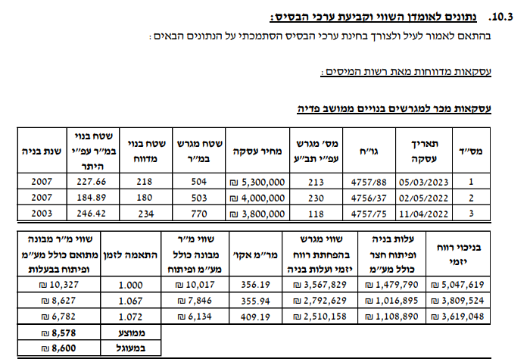

 |  |  |  |  |  | שווי מ"ר בהרחבה | ₪ 8,600
 |  |  |  |  |  | בהתאמה לבעלות /0.97 | ₪ 8,866
 |  |  |  |  |  | מועד קובע | Feb-24
 |  |  |  |  |  | שנים | 1.58
 |  |  |  |  |  | מקדם לשנה | 1.07
 |  |  |  |  |  | מקדם משוקלל | 1.11
 |  |  |  |  |  | שווי מתואם זמן | ₪ 9,868
 |  |  |  |  |  | שווי מ"ר הרחבה לשומה | ₪ 10,000
 |  |  |  |  |  | מקדם לנחלה | 0.9
 |  |  |  |  |  | שווי לנחלה | ₪ 8,882
 |  |  |  |  |  | לשומה | ₪ 9,000

